2023_10_data
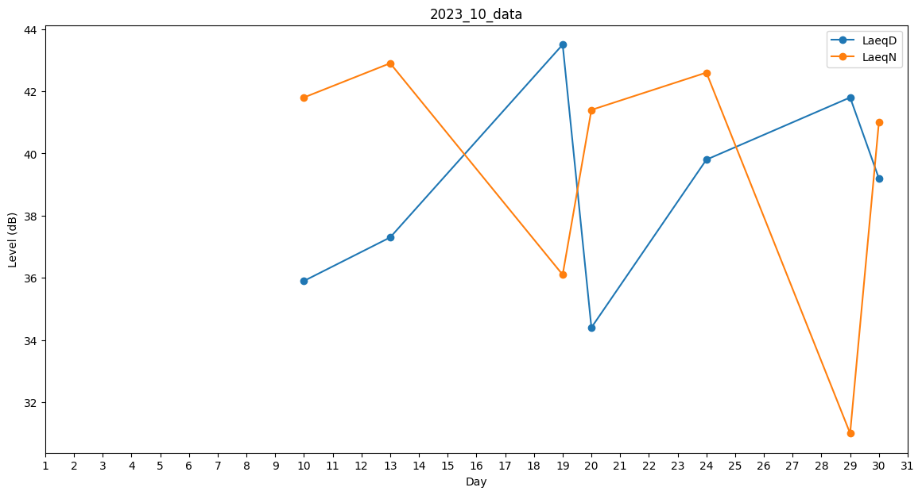
Day | LaeqD | LaeqN
1 | 0 | 0
2 | 0 | 0
3 | 39.9 | 0
4 | 0 | 0
5 | 0 | 0
6 | 30.1 | 0
7 | 0 | 0
8 | 0 | 0
9 | 0 | 0
10 | 35.9 | 41.8
11 | 32.4 | 0
12 | 0 | 0
13 | 37.3 | 42.9
14 | 0 | 0
15 | 0 | 0
16 | 0 | 0
17 | 0 | 0
18 | 0 | 0
19 | 43.5 | 36.1
20 | 34.4 | 41.4
21 | 35.4 | 0
22 | 0 | 0
23 | 0 | 0
24 | 39.8 | 42.6
25 | 0 | 0
26 | 0 | 0
27 | 0 | 0
28 | 0 | 0
29 | 41.8 | 31
30 | 39.2 | 41
31 | 37.3 | 0

